QPM 计划
2022年福建公司号百基础能力平台上云开发项目
项目量化管理报告 |  |  |  |  |  |  | 当前版本： |  |  | V1.0
 |  |  |  |  |  |  | 创建日期： |  |  | 2023-01-09

项目名称： | 2022年福建公司号百基础能力平台上云开发项目 |  |  |  | 项目模式： | 瀑布 | 项目编号：
产品经理： | 欧素昕 |  |  |  | QA工程师： | 李真真 | MA工程师： |  |  | 卢镇荣

1、质量过程性能目标（Quality and Process Performance Objectives）
 | 根据组织的QPPO/PPB2.0数据和客户要求来确定项目QPPO，同时运用PPM对产品QPPO进行了预测并确定产品目标可以达成,预测情况见过程监控
 | 组织QPPO |  |  | LSL规格下线 | SL规格线 | USL规格上线 | Std. Dev
 | 研发生产率 |  |  | 0.33 | 0.72 | 1.10 | 0.13
 | 编码生产率 |  |  | 0.702 | 1.896 | 3.091 | 0.40
 | 系统测试生产率 |  |  | 2.25 | 4.21 | 6.18 | 0.65
 | 发布后缺陷密度 |  |  | 0.00 | 0.134 | 0.30 | 0.06
 | 系统测试缺陷密度 |  |  | 0.18 | 0.347 | 0.52 | 0.06
 | 需求变更率 |  |  | 5.37% | 20.19% | 35.01% | 0.05
 | 项目目标：
 | 1.1 | 质量目标：
发布后缺陷密度 Defect density after re（小于）： |  |  |  | 0.134
 | 1.2 | 成本目标：
研发生产率R&d productivity （大于）： |  |  |  | 0.72
 |  | 项目目标描述：
 |  | 根据组织的QPPO和公司及客户要求，并基于蒙特卡洛模型对目标的达成情况预测，确定项目目标为：研发生产率R&d productivity大于0.72，发布后缺陷密度 Defect density after re小于0.134

2、量化管理技术（Statistical Techniques）
 | 统计过程控制技术（SPC）--Minitab的各种分析技术 |  |  | 蒙特卡洛模拟分析技术（Monte Carlo Simulation）
 | 控制图（Control chart)
 | 箱线图（Box plots)

3、子过程选择（Selected Subprocesses）及子过程性能目标设定
过程/子过程 （Process/Subprocess） |  | 过程方法 | 项目过程性能目标（Project QPPO） |  |  |  |  |  |  |  | 其他可控因子
 |  |  | 生产率（功能点/人天） |  |  | 缺陷发现密度（个/FP） |  |  | 需求评审覆盖率(%) | 测试用例覆盖率(%) | 测试自动化率（%） | 代码复用率（%） | 测试方法 | 开发人员技能 | 测试人员技能 | 需求人员技能
 |  |  | LSL | SL | USL | LSL | SL | USL
需求开发 |  | 常规需求开发 | 1.928 | 3.821 | 5.714 |  |  |  | 20.19%
需求评审 |  | 正式评审 |  |  |  | 0.017 | 0.152 | 0.287 |  |  |  |  |  |  |  | 3.81
系统设计 |  | 技术方案 | 2.912 | 4.234 | 5.556
设计评审 |  | 正式评审 |  |  |  | 0.050 | 0.204 | 0.036 |  |  |  |  |  | 3.51
编码开发 |  | 开发 | 0.702 | 1.896 | 3.091
代码评审 |  | 编码审查 |  |  |  | 0.225 | 0.375 | 0.525 |  |  |  | 21.14%
系统测试 |  | 内部系统测试 | 2.249 | 4.213 | 6.177 | 0.177 | 0.347 | 0.517 |  | 94.23% | 368.63% |  | 2 |  | 0.36


4.蒙特卡罗方法（Monte Carlo，MC）预测过程和子过程目标达成情况
详见组织级QPPO-项目QPPOsheet页面
结合组织级QPPO均值，当前客户没有特别要求，因此使用QPPO均值进行目标预测， 根据组织级给出的QPPO子过程均值进行预测发现，研发工作量偏差率和交付缺陷密度都能达到70%以上的的确定性，因此项目的QPPO可以设定为以上目标。

5.关键子过程选择
1)选择与项目目标的性能结果相关性强(可以参考组织级QPPO的相关性分析和敏感性分析)；
2）过程稳定且足够高频率执行，可为分析提供足够数据的过程。
QPPO | 子过程 |  | 可统计性 (足够高频率) |  |  | 选择关键子过程
发布后缺陷密度 Defect density after re（小于）： | 需求开发 |  | 是 |  |  | ●
 | 系统设计 |  | 否
 | 编码开发 |  | 否
 | 系统测试 |  | 是 |  |  | ●
研发生产率R&d productivity （大于）： | 需求开发 |  | 否
 | 系统设计 |  | 否
 | 软件编码 |  | 是 |  |  | ●
 | 系统测试 |  | 是 |  |  | ●

6.选择量化管理度量

关键子过程 | 度量项 |  | 单位 | 分析技术 |  |  |  | 存储
需求过程 | 项目规模 |  | 功能点 | 无 |  |  |  | 本文档
 | 需求评审覆盖率 |  | % | 控制图（I-MR）：分析变化趋势,识别异常情况 |  |  |  | 本文档
 | 需求评审人员技能指数 |  | % |  |  |  |  | 本文档
 | 需求评审次数 |  | 次数 |  |  |  |  | 本文档
编码过程 | 项目规模 |  | 功能点 | 无 |  |  |  | 本文档
 | 编码生产率 |  | 功能点/人天 | 控制图（I-MR）：分析变化趋势,识别异常情况 |  |  |  | 本文档
 | 代码复用率 |  | % | 控制图（I-MR）：分析变化趋势,识别异常情况 |  |  |  | 本文档
 | 代码人员技能指数 |  | 分数 |  |  |  |  | 本文档
系统测试过程 | 项目规模 |  | 功能点 | 无 |  |  |  | 本文档
 | 测试生产率 |  | 功能点/人天 | 控制图（I-MR）：分析变化趋势,识别异常情况 |  |  |  | 本文档
 | 测试用例覆盖率 |  | %
 | 系统测试缺陷密度 |  | 缺陷数/功能点 | 控制图（I-MR）：分析变化趋势,识别异常情况 |  |  |  | 本文档
 | 测试自动化率 |  | % | 控制图（I-MR）：分析变化趋势,识别异常情况 |  |  |  | 本文档
 | 测试人员技能指数 |  | 分数 |  |  |  |  | 本文档
 | 系统测试轮次 |  | 次数 |  |  |  |  | 本文档

项目PPM
序号 | 项目名称 | 项目需求名称 | 项目类型 | 开始日期 | 结束日期 | 实际功能点数 | 预计工时 | 研发实际工时 | 需求开发计划工时 | 系统设计计划工时 | 编码实现计划工时 | 系统测试计划工时 | 交付计划工时 | 需求开发实际工时 | 系统设计实际工时 | 编码实际工时(人日) | 系统测试实际工时 | 产品交付实际工时 | 需求变更率 | 需求开发生产率 | 系统设计生产率 | 编码生产率 | 系统测试生产率 | 研发生产率 | 研发工时偏差率 | 需求评审缺陷数（用户需求+需求规格含原型图） | 设计评审缺陷数（概要+详设+接口） | 代码评审缺陷数 | 系统用例评审缺陷数 | 系统测试缺陷数 | 交付主后缺陷数(交付一个月内) | 需求评审缺陷密度 | 设计评审缺陷密度 | 代码评审缺陷密度 | 测试用例评审缺陷密度 | 系统测试缺陷密度 | 交付后缺陷密度 | 缺陷逃逸率 | 测试用例覆盖率 | 代码复用率 | 开发人员技能 | 代码评审轮数 | 测试人员技能 | 需求人员技能 | 需求开发方式
1 | 赛事运营支持系统 | 登录认证 | 瀑布 | 2022-04-08 | 2022-10-25 | 33 | 12.5 | 12.5 | 1.8 | 1.5 | 6.7 | 1.8 | 0.7 | 12.0 | 12.0 | 16.0 | 1.8 | 0.7 | 12.12% | 5.371 | 3.490 | 1.960 | 4.474 | 0.845 |  | 2 | 4 | 6 | 35 | 19 | 1 | 0.061 | 0.121 | 0.182 | 1.061 | 0.576 | 0.030 | 12.12% |  | 30.12% | 421.00% | 52.26% | 452.00% | 456.00% | 300.00%
2 |  | 个人中心 |  |  |  | 32 | 38.7 | 38.7 | 5.5 | 4.6 | 20.8 | 5.5 | 2.3 | 6.0 | 6.0 | 8.0 | 5.5 | 2.3 | 6.06% | 2.7 | 1.7 | 1.0 | 2.2 | 0.4 |  | 1.0 | 2.0 | 3.0 | 17.5 | 9.5 | 0.5 | 0.0 | 0.1 | 0.1 | 0.5 | 0.288 | 0.015 | 6.06%
3 |  | 账号管理 |  |  |  | 26 | 11.7 | 11.7 | 1.7 | 1.4 | 6.2 | 1.7 | 0.7 | 4.8 | 4.8 | 6.4 | 1.7 | 0.7 | #REF! | 5.480 | 3.929 | 2.111 | 4.349 | 0.776 |  | 9 | 6 | 7 | 26 | 6 | 2 | 0.346 | 0.231 | 0.269 | 1.000 | 0.231 | 0.077 | #REF!
4 |  | 裁判名单 |  |  |  | 19 | 14 | 14.0 | 2.0 | 1.7 | 7.5 | 2.0 | 0.8 | 3.5 | 3.5 | 4.7 | 2.0 | 0.8 | 10.21% | 5.277 | 3.471 | 2.215 | 4.570 | 0.925 |  | 5 | 2 | 12 | 39 | 16 | 1 | 0.263 | 0.105 | 0.632 | 2.053 | 0.842 | 0.053 | 10.21%
5 |  | 赛事管理 |  |  |  | 36 | 18.7 | 18.7 | 2.7 | 2.2 | 10.0 | 2.7 | 1.1 | 11.6 | 11.6 | 15.5 | 2.7 | 1.1 | 9.12% | 5.294 | 3.324 | 2.226 | 4.494 | 0.789 |  | 6 | 5 | 11 | 25 | 12 | 1 | 0.031 | 0.062 | 0.062 | 0.021 | 0.432 | 0.093 | 9.12%
6 |  | 赛程信息管理 |  |  |  | 26 | 28 | 28.0 | 4.0 | 3.3 | 15.0 | 4.0 | 1.7 | 12.0 | 12.0 | 16.0 | 4.0 | 1.7 | 12.12% | 5.371 | 3.490 | 1.960 | 4.474 | 0.845 |  | 2 | 4 | 6 | 35 | 6 | 1 | 0.061 | 0.121 | 0.182 | 1.061 | 0.576 | 0.030 | 12.12%
7 |  | 排班管理 |  |  |  | 50 | 43.5 | 43.5 | 6.2 | 5.2 | 23.3 | 6.2 | 2.6 | 9.2 | 9.2 | 12.3 | 6.2 | 2.6 | 6.23%% | 5.312 | 3.937 | 1.995 | 4.562 | 0.868 |  | 5 | 6 | 9 | 25 | 16 | 1 | 0.021 | 0.042 | 0.092 | 0.031 | 0.456 | 0.063 | 6.23%%
8 |  | 消息通知 |  |  |  | 42 | 17.8 | 17.8 | 2.5 | 2.1 | 9.6 | 2.5 | 1.1 | 13.3 | 13.3 | 17.7 | 2.5 | 1.1 | 9.23% | 5.213 | 3.640 | 2.212 | 3.992 | 0.797 |  | 3 | 2 | 7 | 45 | 8 | 1 | 0.071 | 0.048 | 0.167 | 1.071 | 0.190 | 0.024 | 9.23%
9 |  | 排班统计 |  |  |  | 30 | 29.5 | 29.5 | 4.2 | 3.5 | 15.8 | 4.2 | 1.8 | 12.0 | 12.0 | 16.0 | 4.2 | 1.8 | 12.12% | 5.371 | 3.490 | 1.960 | 4.474 | 0.845 |  | 2 | 4 | 6 | 35 | 6 | 1 | 0.061 | 0.121 | 0.182 | 1.061 | 0.576 | 0.030 | 12.12%
10 |  | 公告管理 |  |  |  | 46 | 17.8 | 17.8 | 2.5 | 2.1 | 9.6 | 2.5 | 1.1 | 15.2 | 15.2 | 20.2 | 2.5 | 1.1 | 12.50% | 5.531 | 3.756 | 1.984 | 4.311 | 0.852 |  | 2 | 5 | 15 | 32 | 15 | 2 | 0.043 | 0.109 | 0.326 | 0.696 | 0.326 | 0.043 | 12.50%
11 |  | 选手管理 |  |  |  | 36 | 3.1 | 3.1 | 0.4 | 0.4 | 1.7 | 0.4 | 0.2 | 12.0 | 12.0 | 16.0 | 0.4 | 0.2 | 12.12% | 5.371 | 3.490 | 1.960 | 4.474 | 0.845 |  | 2 | 4 | 6 | 35 | 10 | 1 | 0.061 | 0.121 | 0.182 | 1.061 | 0.576 | 0.030 | 12.12%
12 |  | 系统配置 |  |  |  | 50 | 49.7 | 49.7 | 7.1 | 5.9 | 26.6 | 7.1 | 3.0 | 9.2 | 9.2 | 12.3 | 7.1 | 3.0 | #REF! | 5.760 | 3.569 | 2.179 | 4.608 | 0.804 |  | 6 | 3 | 6 | 29 | 13 | 2 | 0.120 | 0.060 | 0.120 | 0.580 | 0.260 | 0.040 | #REF!
 |  |  |  |  |  | 367 | 285.0 | 285.0 | 40.600 | 33.900 | 152.800 | 40.600 | 17.100 | 121.0 | 121.0 | 161.3 | 40.6 | 17.1 | #REF! | 5.256 | 3.546 | 2.123 | 4.532 | 1.288 |  | 45 | 47 | 94 | 256 | 136 | 15 | 0.123 | 0.128 | 0.256 | 0.698 | 0.389 | 0.054 | #REF! | 95.53% | 30.12% | 4.21 | 52.26% | 4.52 | 4.56 | 3
目标达成情况预测与监控

 | 说明：白色区域手工填写(基本测量)，浅蓝色区域自动生成(派生测量)，工作量统计单位为：人时。
 | 每个里程碑策划阶段，要采用性能模型或假设检验预测项目的质量与性能目标的达成情况。如果判断目标达成概率低于70%，项目经理需要启动原因分析与解决的方法，分析原因，制定改进的措施。
 | 如果实施改进措施后仍然无法保证能达成目标，项目经理需要修改项目的质量与过程性能目标，并将修改后的目标提交客户和公司认可。

 |  |  |  |  |  |  |  |  |  | 5G业务推广子系统
1 ）项目启动计划阶段

蒙特卡罗方法（Monte Carlo，MC）预测过程和子过程目标达成情况
 |  |  | 预测结果 | 过程模型
量化目标模拟分析结果 （Monte Carlo Results） | 研发生产率R&d productivity |  | 1.20 | 研发生产率R&d productivity = 0.0083 + 0.1451 编码生产率 Coding Productivity + 0.1213 系统测试生产率 ST productivity
 | 发布后缺陷密度 Defect density after re |  | 38.71% | 发布后缺陷密度 Defect density after re = 0.0889 - 0.300 系统测试缺陷密度ST defect density + 0.593 需求变更率Req. change rate
最佳方案说明 |  | 置信度在70%以上的模拟分析结果

1、通过需求变更率模型预测达成的概率超过70%
2、通过编码生产率模型预测达成的概率低于70%；需要做原因分析。
3、通过测试生产率模型预测达成的概率超过70%
4、通过测试缺密度模型预测达成的概率超过70%
Y1:该阶段预测研发生产率目标实现的概率超过70%
Y2:该阶段预测交付缺陷密度目标实现的概率超过70%
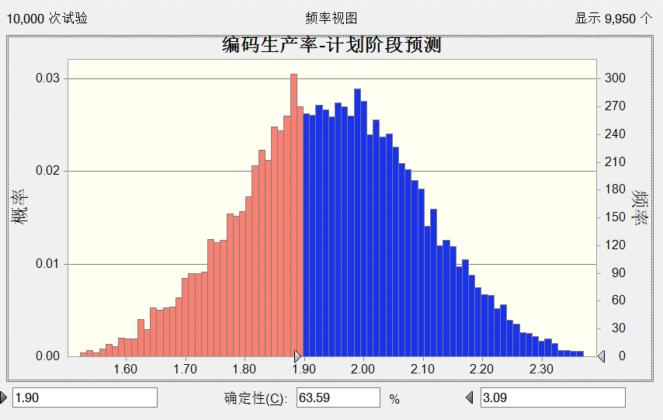
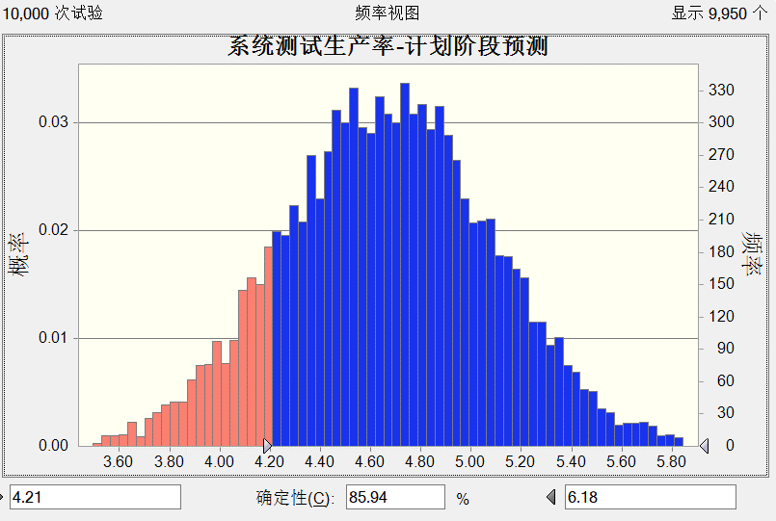
过程 | 度量项 | 计算公式 | PPB3,0 |  |  |  | 关键子过程 |  |  | 备注
 |  |  | LCL 控制下限 | CL 均值 | UCL 控制上线 | SD 标准差 |  | 实际值 | 目标值
需求开发与管理 | 需求生产率 | 功能点数/需求分析工时 | 1.928 | 3.821 | 5.714 | 0.620
 | 需求变更率 | 变更功能点数/功能点数 | 3.15% | 17.62% | 32.03% | 0.045
 | 需求评审覆盖率 | 需求评审功能点数/总功能点数 | 78.91% | 88.83% | 98.75% | 0.033 |  |  |  |  | 0.21 | 需求变更率Req. change rate = 0.3631 - 0.0130 需求开发方式Requirement dev. method + 0.0485 需求人员技能Required personnel skills
 | 需求人员技能 | 无 | 2.796 | 3.826 | 5.910 | 0.616
 | 需求开发方式 | 无 | 1.000 | 2.600 | 3.000 | 0.481
软件设计 | 设计生产率 | 设计评审缺陷数/功能点数 | 2.912 | 4.234 | 5.556 | 0.483
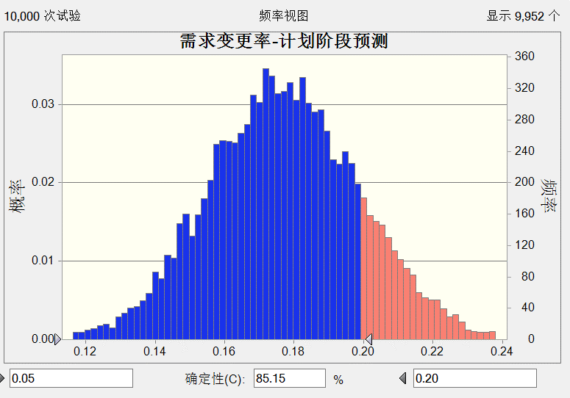
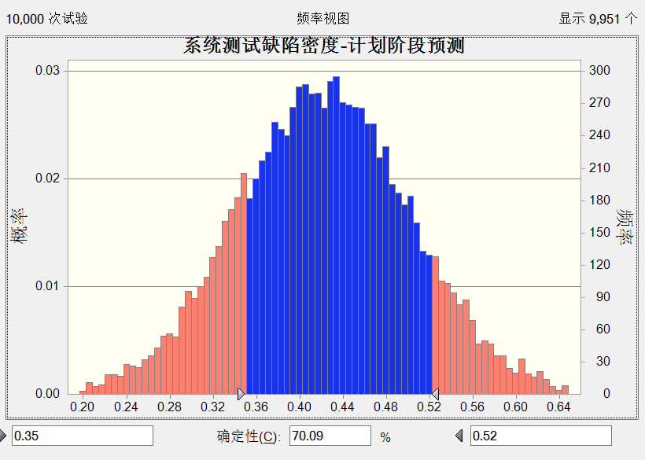
 | 设计评审缺陷密度 | 设计评审缺陷/系统设计工时 | 0.050 | 0.204 | 0.036 | 0.048
软件开发 | 编码生产率 | 功能点数/编码开发工时 | 1.021 | 2.012 | 2.969 | 0.334 |  |  |  |  | 2.169305 | 编码生产率 Coding Productivity = 0.046 + 3.73 代码复用率 Code reuse rate + 0.360 开发人员技能Developer Skills
 | 代码评审缺陷密度 | 代码评审缺陷数量/规模功能点总数 | 0.225 | 0.375 | 0.525 | 0.050
 | 代码复用率 | 复用功能点数/总功能点数 | 4.20% | 22.45% | 42.68% | 0.058
 | 开发人员技能 | 无 | 2.470 | 3.572 | 4.647 | 0.438
系统测试 | 系统测试生产率 | 功能点/系统测试工时 | 3.149 | 4.272 | 5.355 | 0.635 |  |  |  |  | 4.674732 | 系统测试生产率 ST productivity = 0.199 + 11.32 测试自动化率Test automation rate + 0.085 测试人员技能Testing personnel skills
 | 测试自动化率 | 自动化测试功能数/总功能点数 | 21.08% | 36.76% | 51.67% | 0.040
 | 测试人员技能 | 无 | 2.829 | 3.700 | 5.299 | 0.469
 | 系统测试缺陷密度 | 系统测试缺陷数量/规模功能点总数 | 0.263 | 0.365 | 0.516 | 0.056 |  |  |  |  | 0.4220677 | 系统测试缺陷密度ST defect density = 0.054 + 0.833 测试用例覆盖率 Testcase Coverage + 0.0485 测试方法Test method
 | 测试用例覆盖率 | 测试用例数量/规模功能点总数*100% | 82.47% | 94.69% | 100.00% | 0.033
 | 测试方法 | 无 | 1.000 | 1.800 | 2.000 | 0.410
全过程 | 研发生产率 | （实际工时-计划工时）/计划工时*100% | 63.00% | 290.30% | 518.00% | 0.675
 | 发布后缺陷密度 | 交付一个月缺陷数/总功能点 | 2.000 | 3.650 | 5.000 | 1.089
 | 0.8184348
 | 0.0310266
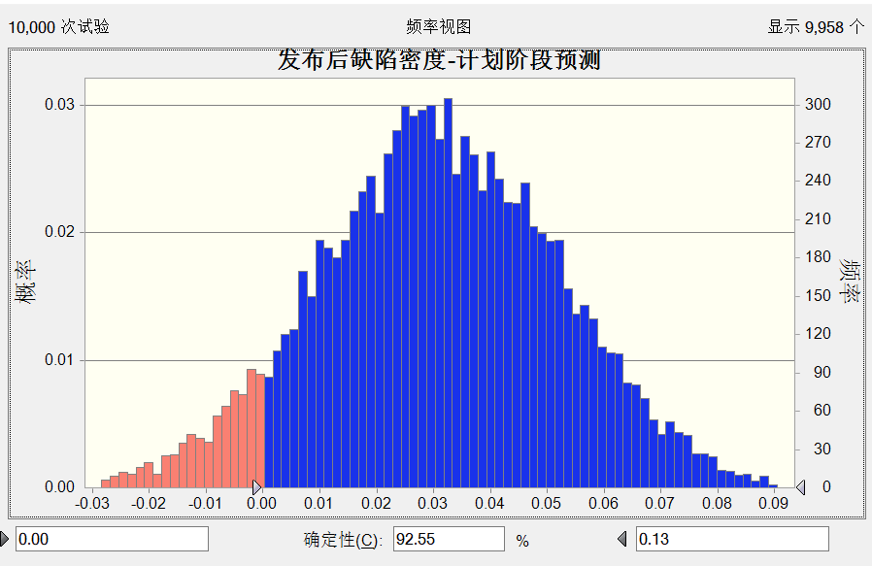
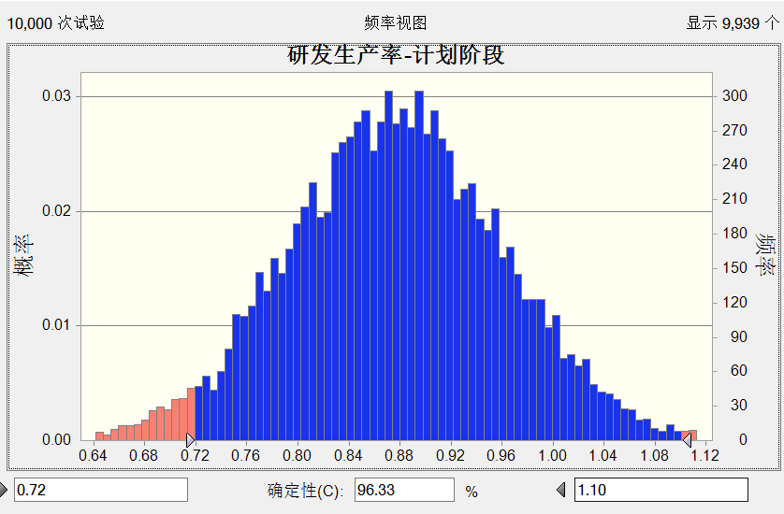

2 ）需求里程碑完成

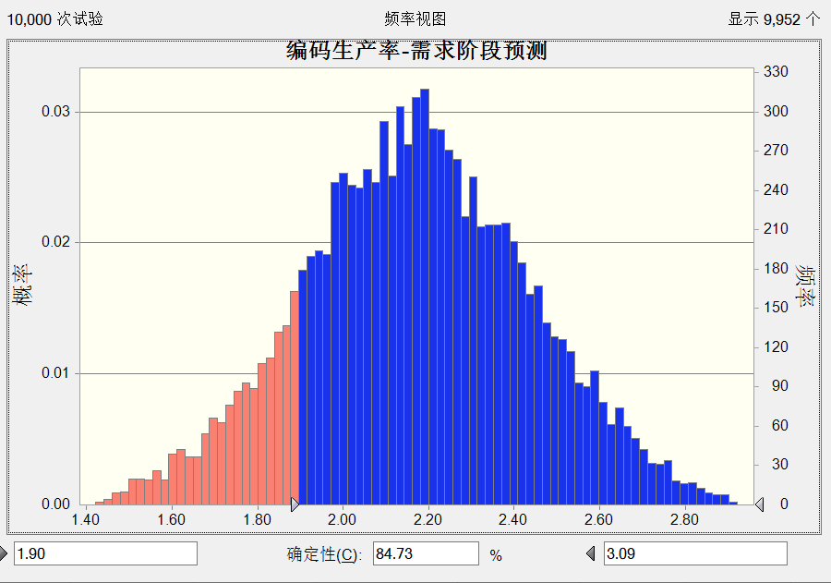
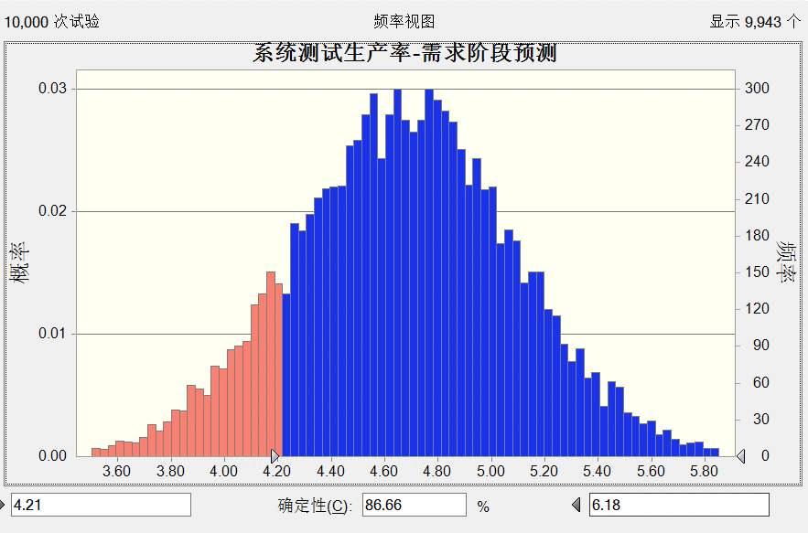
过程 | 度量项 | 计算公式 | PPB3,0 |  |  |  | 关键子过程 |  |  | 备注
 |  |  | LCL 控制下限 | CL 均值 | UCL 控制上线 | SD 标准差 |  | 实际值 | 目标值
需求开发与管理 | 需求生产率 | 功能点数/需求分析工时 | 1.928 | 3.821 | 5.714 | 0.620
 | 需求变更率 | 变更功能点数/功能点数 | 3.15% | 17.62% | 32.03% | 0.045 |  | 0.104
 | 需求评审覆盖率 | 需求评审功能点数/总功能点数 | 78.91% | 88.83% | 98.75% | 0.033 |  |  |  |  | 0.21 | 需求评审缺陷密度Requirements review def = -0.0354 + 0.0429 需求人员技能Required personnel skills+ 0.02256 需求评审次数Requirement review times
 | 需求人员技能 | 无 | 2.796 | 3.826 | 5.910 | 0.616 |  | 4.560
 | 需求开发方式 | 无 | 1.000 | 2.600 | 3.000 | 0.481 |  | 3.000
软件设计 | 设计生产率 | 设计评审缺陷数/功能点数 | 2.912 | 4.234 | 5.556 | 0.483
 | 设计评审缺陷密度 | 设计评审缺陷/系统设计工时 | 0.050 | 0.204 | 0.036 | 0.048
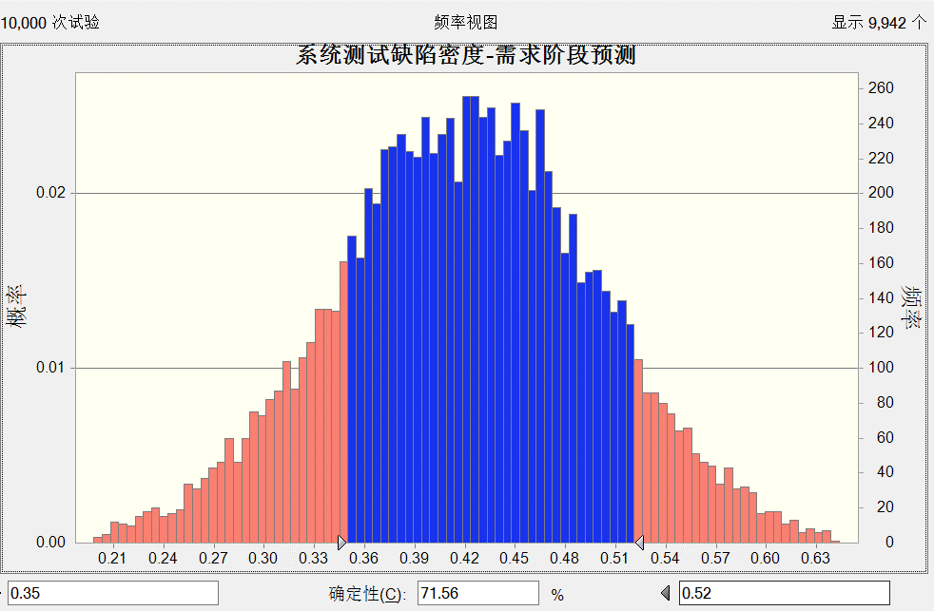
软件开发 | 编码生产率 | 功能点数/编码开发工时 | 1.021 | 2.012 | 2.969 | 0.334 |  |  |  |  | 2.169305 | 编码生产率 Coding Productivity = 0.046 + 3.73 代码复用率 Code reuse rate + 0.360 开发人员技能Developer Skills
 | 代码评审缺陷密度 | 代码评审缺陷数量/规模功能点总数 | 0.225 | 0.375 | 0.525 | 0.050
 | 代码复用率 | 复用功能点数/总功能点数 | 4.20% | 22.45% | 42.68% | 0.058
 | 开发人员技能 | 无 | 2.470 | 3.572 | 4.647 | 0.438
系统测试 | 系统测试生产率 | 功能点/系统测试工时 | 3.149 | 4.272 | 5.355 | 0.635 |  |  |  |  | 4.674732 | 系统测试生产率 ST productivity = 0.482 + 9.77 测试自动化率Test automation rate + 1.260 测试的单位投入Unit investment for testing
 | 测试自动化率 | 自动化测试功能数/总功能点数 | 21.08% | 36.76% | 51.67% | 0.040
 | 测试人员技能 | 无 | 2.829 | 3.700 | 5.299 | 0.469
 | 系统测试缺陷密度 | 系统测试缺陷数量/规模功能点总数 | 0.263 | 0.365 | 0.516 | 0.056 |  |  |  |  | 0.4220677 | 系统测试缺陷密度ST defect density = -0.421 + 0.633 测试用例覆盖率 Testcase Coverage + 0.0676 测试人员技能Testing personnel skills
 | 测试用例覆盖率 | 测试用例数量/规模功能点总数*100% | 82.47% | 94.69% | 100.00% | 0.033 |  | 0.955
 | 测试方法 | 无 | 1.000 | 1.800 | 2.000 | 0.410
全过程 | 研发生产率 | （实际工时-计划工时）/计划工时*100% | 63.00% | 290.30% | 518.00% | 0.675
 | 发布后缺陷密度 | 交付一个月缺陷数/总功能点 | 2.000 | 3.650 | 5.000 | 1.089
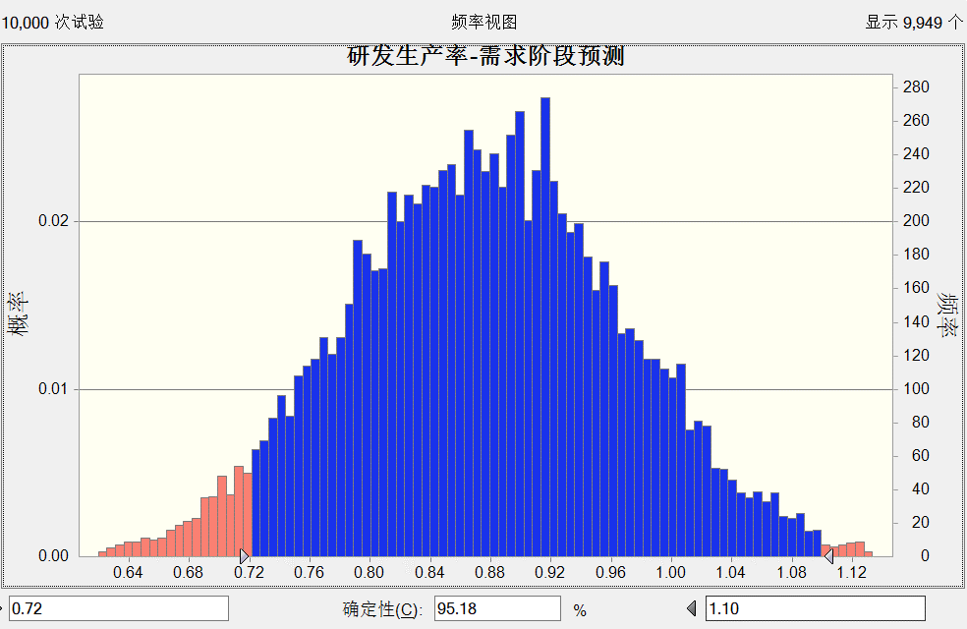
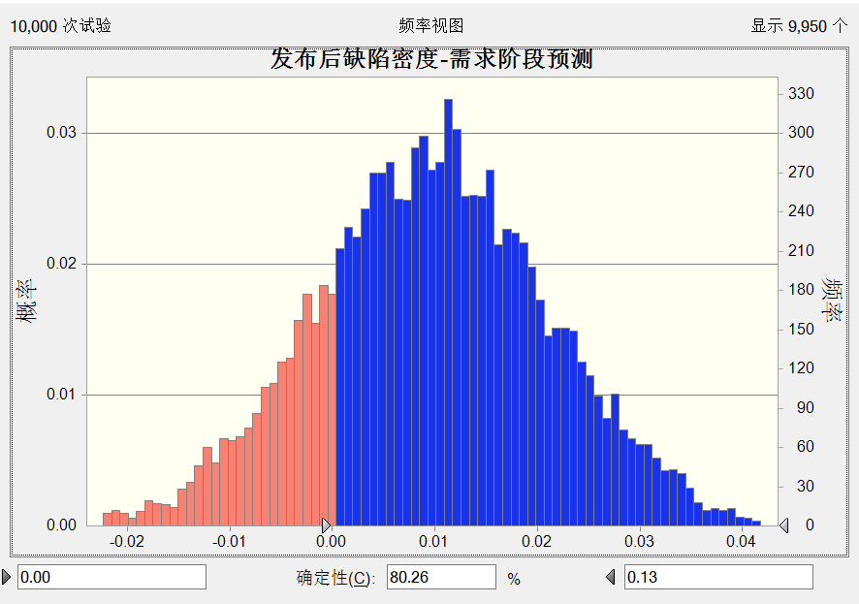
 | 0.8184348
 | 0.0097548

3 ）设计程碑完成

过程 | 度量项 | 计算公式 | PPB3,0 |  |  |  | 关键子过程 |  |  | 备注
 |  |  | LCL 控制下限 | CL 均值 | UCL 控制上线 | SD 标准差 |  | 实际值 | 目标值
需求开发与管理 | 需求生产率 | 功能点数/需求分析工时 | 1.928 | 3.821 | 5.714 | 0.620
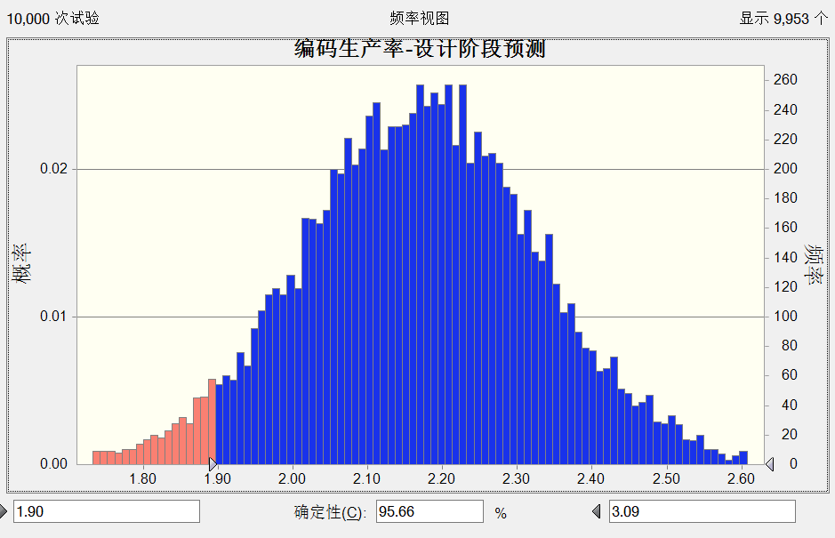
 | 需求变更率 | 变更功能点数/功能点数 | 3.15% | 17.62% | 32.03% | 0.045 |  | 0.104
 | 需求评审覆盖率 | 需求评审功能点数/总功能点数 | 78.91% | 88.83% | 98.75% | 0.033 |  |  |  |  | 0.21 | 需求评审缺陷密度Requirements review def = -0.0354 + 0.0429 需求人员技能Required personnel skills+ 0.02256 需求评审次数Requirement review times
 | 需求人员技能 | 无 | 2.796 | 3.826 | 5.910 | 0.616 |  | 4.560
 | 需求开发方式 | 无 | 1.000 | 2.600 | 3.000 | 0.481 |  | 3.000
软件设计 | 设计生产率 | 设计评审缺陷数/功能点数 | 2.912 | 4.234 | 5.556 | 0.483
 | 设计评审缺陷密度 | 设计评审缺陷/系统设计工时 | 0.050 | 0.204 | 0.036 | 0.048
软件开发 | 编码生产率 | 功能点数/编码开发工时 | 1.021 | 2.012 | 2.969 | 0.334 |  |  |  |  | 2.169305 | 编码生产率 Coding Productivity = 0.046 + 3.73 代码复用率 Code reuse rate + 0.360 开发人员技能Developer Skills
 | 代码评审缺陷密度 | 代码评审缺陷数量/规模功能点总数 | 0.225 | 0.375 | 0.525 | 0.050
 | 代码复用率 | 复用功能点数/总功能点数 | 4.20% | 22.45% | 42.68% | 0.058
 | 开发人员技能 | 无 | 2.470 | 3.572 | 4.647 | 0.438
系统测试 | 系统测试生产率 | 功能点/系统测试工时 | 3.149 | 4.272 | 5.355 | 0.635 |  |  |  |  | 4.674732 | 系统测试生产率 ST productivity = 0.482 + 9.77 测试自动化率Test automation rate + 1.260 测试的单位投入Unit investment for testing
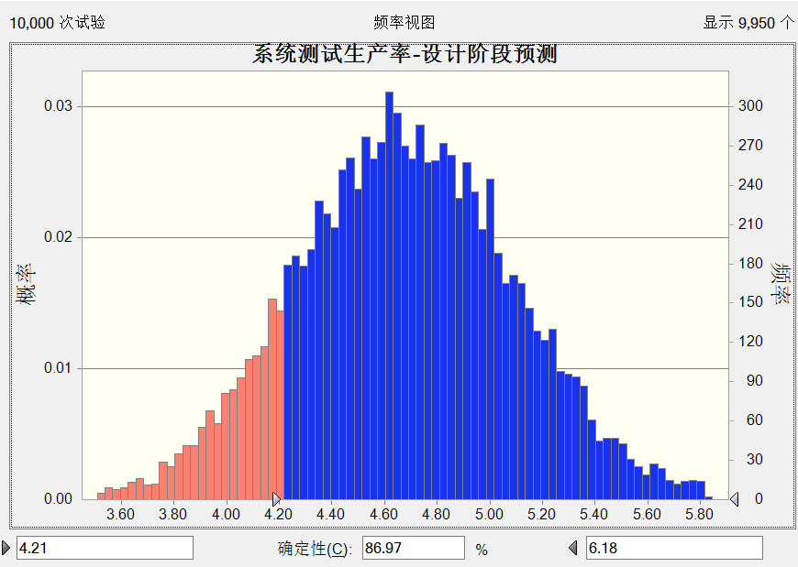
 | 测试自动化率 | 自动化测试功能数/总功能点数 | 21.08% | 36.76% | 51.67% | 0.040
 | 测试人员技能 | 无 | 2.829 | 3.700 | 5.299 | 0.469
 | 系统测试缺陷密度 | 系统测试缺陷数量/规模功能点总数 | 0.263 | 0.365 | 0.516 | 0.056 |  |  |  |  | 0.4290649 | 系统测试缺陷密度ST defect density = -0.421 + 0.633 测试用例覆盖率 Testcase Coverage + 0.0676 测试人员技能Testing personnel skills
 | 测试用例覆盖率 | 测试用例数量/规模功能点总数*100% | 82.47% | 94.69% | 100.00% | 0.033 |  | 0.955
 | 测试方法 | 无 | 1.000 | 1.800 | 2.000 | 0.410
全过程 | 研发生产率 | （实际工时-计划工时）/计划工时*100% | 63.00% | 290.30% | 518.00% | 0.675
 | 发布后缺陷密度 | 交付一个月缺陷数/总功能点 | 2.000 | 3.650 | 5.000 | 1.089
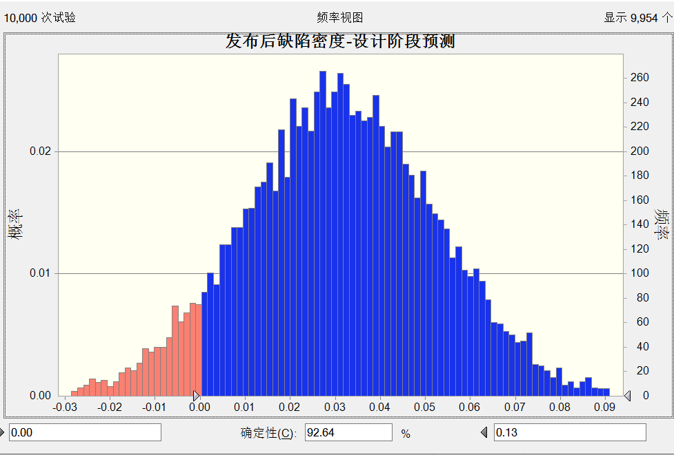
 | 0.8184348
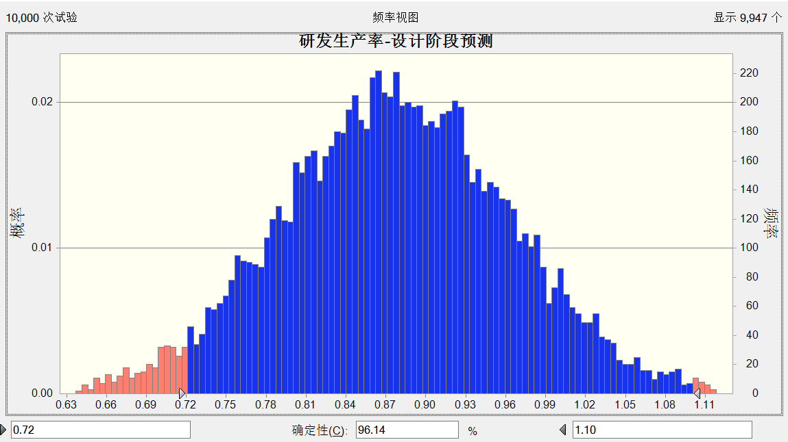
 | 0.0310266

4 ）编码里程碑完成

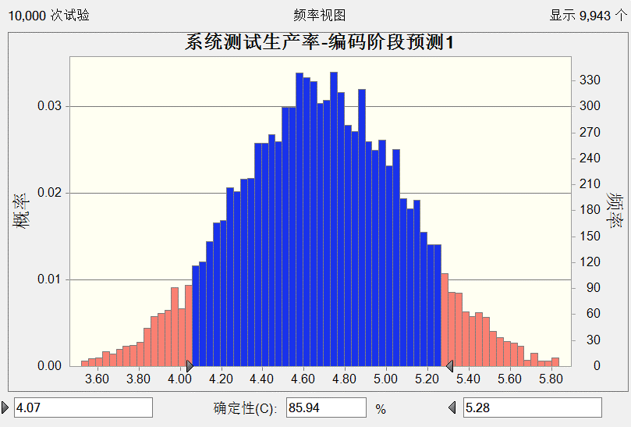
过程 | 度量项 | 计算公式 | PPB3,0 |  |  |  | 关键子过程 |  |  | 备注
 |  |  | LCL 控制下限 | CL 均值 | UCL 控制上线 | SD 标准差 |  | 实际值 | 目标值
需求开发与管理 | 需求生产率 | 功能点数/需求分析工时 | 1.928 | 3.821 | 5.714 | 0.620
 | 需求变更率 | 变更功能点数/功能点数 | 3.15% | 17.62% | 32.03% | 0.045 |  | 0.104
 | 需求评审覆盖率 | 需求评审功能点数/总功能点数 | 78.91% | 88.83% | 98.75% | 0.033 |  |  |  |  | 0.21 | 需求评审缺陷密度Requirements review def = -0.0354 + 0.0429 需求人员技能Required personnel skills+ 0.02256 需求评审次数Requirement review times
 | 需求人员技能 | 无 | 2.796 | 3.826 | 5.910 | 0.616 |  | 4.560
 | 需求开发方式 | 无 | 1.000 | 2.600 | 3.000 | 0.481 |  | 3.000
软件设计 | 设计生产率 | 设计评审缺陷数/功能点数 | 2.912 | 4.234 | 5.556 | 0.483
 | 设计评审缺陷密度 | 设计评审缺陷/系统设计工时 | 0.050 | 0.204 | 0.036 | 0.048
软件开发 | 编码生产率 | 功能点数/编码开发工时 | 1.021 | 2.012 | 2.969 | 0.334 |  | 2.123 |  |  | 2.169305 | 编码生产率 Coding Productivity = 0.046 + 3.73 代码复用率 Code reuse rate + 0.360 开发人员技能Developer Skills
 | 代码评审缺陷密度 | 代码评审缺陷数量/规模功能点总数 | 0.225 | 0.375 | 0.525 | 0.050
 | 代码复用率 | 复用功能点数/总功能点数 | 4.20% | 22.45% | 42.68% | 0.058 |  | 30.12%
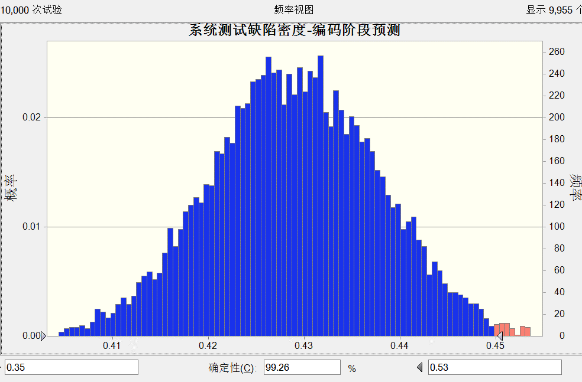
 | 开发人员技能 | 无 | 2.470 | 3.572 | 4.647 | 0.438 |  | 4.210
系统测试 | 系统测试生产率 | 功能点/系统测试工时 | 3.149 | 4.272 | 5.355 | 0.635 |  |  |  |  | 4.674732 | 系统测试生产率 ST productivity = 0.482 + 9.77 测试自动化率Test automation rate + 1.260 测试的单位投入Unit investment for testing
 | 测试自动化率 | 自动化测试功能数/总功能点数 | 21.08% | 36.76% | 51.67% | 0.040
 | 测试人员技能 | 无 | 2.829 | 3.700 | 5.299 | 0.469
 | 系统测试缺陷密度 | 系统测试缺陷数量/规模功能点总数 | 0.263 | 0.365 | 0.516 | 0.056 |  |  |  |  | 0.4290649 | 系统测试缺陷密度ST defect density = -0.421 + 0.633 测试用例覆盖率 Testcase Coverage + 0.0676 测试人员技能Testing personnel skills
 | 测试用例覆盖率 | 测试用例数量/规模功能点总数*100% | 82.47% | 94.69% | 100.00% | 0.033 |  | 0.955
 | 测试方法 | 无 | 1.000 | 1.800 | 2.000 | 0.410
全过程 | 研发生产率 | （实际工时-计划工时）/计划工时*100% | 63.00% | 290.30% | 518.00% | 0.675
 | 发布后缺陷密度 | 交付一个月缺陷数/总功能点 | 2.000 | 3.650 | 5.000 | 1.089
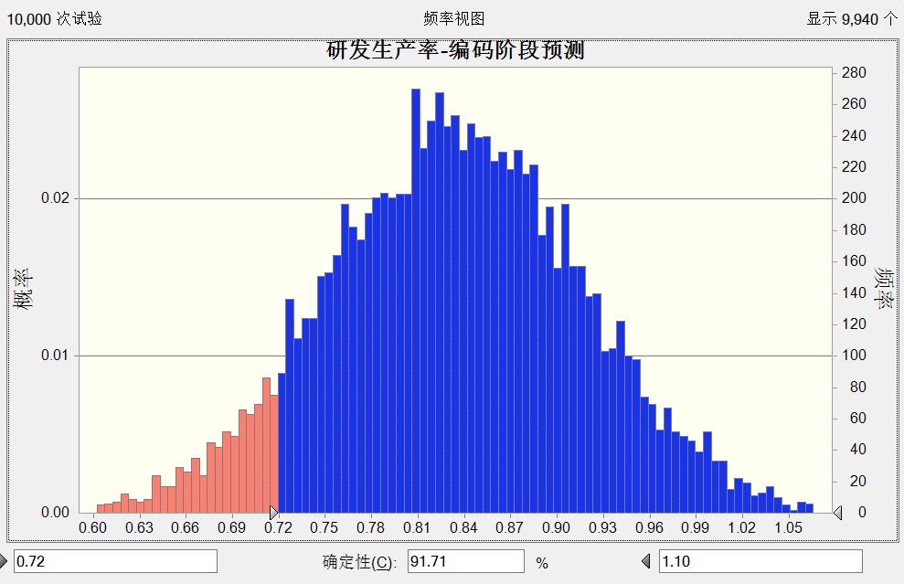
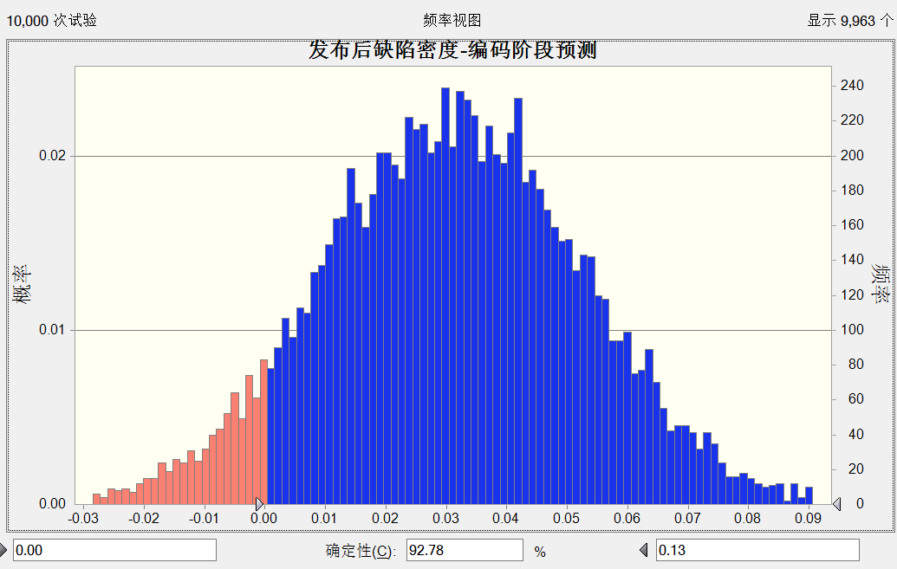
 | 0.8345409
 | 0.0310266

5 ）测试里程碑完成

过程 | 度量项 | 计算公式 | PPB3,0 |  |  |  | 关键子过程 |  |  | 备注
 |  |  | LCL 控制下限 | CL 均值 | UCL 控制上线 | SD 标准差 |  | 实际值 | 目标值
需求开发与管理 | 需求生产率 | 功能点数/需求分析工时 | 1.928 | 3.821 | 5.714 | 0.620
 | 需求变更率 | 变更功能点数/功能点数 | 3.15% | 17.62% | 32.03% | 0.045 |  | 0.104
 | 需求评审覆盖率 | 需求评审功能点数/总功能点数 | 78.91% | 88.83% | 98.75% | 0.033 |  |  |  |  | 0.21
 | 需求人员技能 | 无 | 2.796 | 3.826 | 5.910 | 0.616 |  | 4.560
 | 需求开发方式 | 无 | 1.000 | 2.600 | 3.000 | 0.481 |  | 3.000
软件设计 | 设计生产率 | 设计评审缺陷数/功能点数 | 2.912 | 4.234 | 5.556 | 0.483
 | 设计评审缺陷密度 | 设计评审缺陷/系统设计工时 | 0.050 | 0.204 | 0.036 | 0.048
软件开发 | 编码生产率 | 功能点数/编码开发工时 | 1.021 | 2.012 | 2.969 | 0.334 |  | 2.123 |  |  | 2.169305
 | 代码评审缺陷密度 | 代码评审缺陷数量/规模功能点总数 | 0.225 | 0.375 | 0.525 | 0.050
 | 代码复用率 | 复用功能点数/总功能点数 | 4.20% | 22.45% | 42.68% | 0.058 |  | 30.12%
 | 开发人员技能 | 无 | 2.470 | 3.572 | 4.647 | 0.438 |  | 4.210
系统测试 | 系统测试生产率 | 功能点/系统测试工时 | 3.149 | 4.272 | 5.355 | 0.635 |  | 4.523 |  |  | 4.674732
 | 测试自动化率 | 自动化测试功能数/总功能点数 | 21.08% | 36.76% | 51.67% | 0.040 |  | 0.523
 | 测试人员技能 | 无 | 2.829 | 3.700 | 5.299 | 0.469 |  | 4.520
 | 系统测试缺陷密度 | 系统测试缺陷数量/规模功能点总数 | 0.263 | 0.365 | 0.516 | 0.056 |  | 0.389 |  |  | 0.4220677
 | 测试用例覆盖率 | 测试用例数量/规模功能点总数*100% | 82.47% | 94.69% | 100.00% | 0.033 |  | 0.955
 | 测试方法 | 无 | 1.000 | 1.800 | 2.000 | 0.410 |  | 2.000
全过程 | 研发生产率 | （实际工时-计划工时）/计划工时*100% | 63.00% | 290.30% | 518.00% | 0.675
 | 发布后缺陷密度 | 交付一个月缺陷数/总功能点 | 2.000 | 3.650 | 5.000 | 1.089
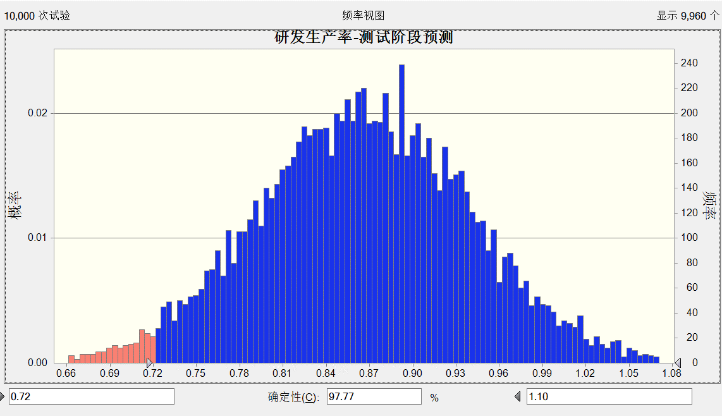
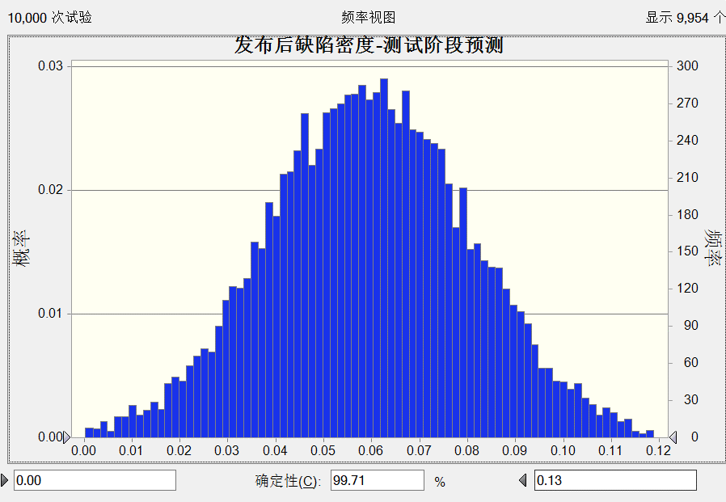
 | 0.8649872
 | 0.0025548

6）交付里程碑完成

过程 | 度量项 | 计算公式 | PPB3,0 |  |  |  | 关键子过程 |  |  | 备注
 |  |  | LCL 控制下限 | CL 均值 | UCL 控制上线 | SD 标准差 |  | 实际值 | 目标值
需求开发与管理 | 需求生产率 | 功能点数/需求分析工时 | 1.928 | 3.821 | 5.714 | 0.620
 | 需求变更率 | 变更功能点数/功能点数 | 3.15% | 17.62% | 32.03% | 0.045 |  | 0.104
 | 需求评审覆盖率 | 需求评审功能点数/总功能点数 | 78.91% | 88.83% | 98.75% | 0.033
 | 需求人员技能 | 无 | 2.796 | 3.826 | 5.910 | 0.616 |  | 4.560
 | 需求开发方式 | 无 | 1.000 | 2.600 | 3.000 | 0.481 |  | 3
软件设计 | 设计生产率 | 设计评审缺陷数/功能点数 | 2.912 | 4.234 | 5.556 | 0.483
 | 设计评审缺陷密度 | 设计评审缺陷/系统设计工时 | 0.050 | 0.204 | 0.036 | 0.048
软件开发 | 编码生产率 | 功能点数/编码开发工时 | 1.021 | 2.412 | 2.969 | 0.334 |  | 2.123 |  | 目标完成
 | 代码评审缺陷密度 | 代码评审缺陷数量/规模功能点总数 | 0.225 | 0.375 | 0.525 | 0.050
 | 代码复用率 | 复用功能点数/总功能点数 | 4.20% | 22.45% | 42.68% | 0.058 |  | 0.301
 | 开发人员技能 | 无 | 2.470 | 3.572 | 4.647 | 0.438 |  | 4.210
系统测试 | 系统测试生产率 | 功能点/系统测试工时 | 3.149 | 4.272 | 5.355 | 0.635 |  | 4.523
 | 测试自动化率 | 自动化测试功能数/总功能点数 | 21.08% | 36.76% | 51.67% | 0.040 |  | 0.523
 | 测试人员技能 | 无 | 2.829 | 3.700 | 5.299 | 0.469 |  | 4.520
 | 系统测试缺陷密度 | 系统测试缺陷数量/规模功能点总数 | 0.263 | 0.365 | 0.516 | 0.056 |  | 0.389
 | 测试用例覆盖率 | 测试用例数量/规模功能点总数*100% | 82.47% | 94.69% | 100.00% | 0.033 |  | 0.955
 | 测试方法 | 无 | 1.000 | 1.800 | 2.000 | 0.410 |  | 2.000
全过程 | 研发生产率 | （实际工时-计划工时）/计划工时*100% | 0.630 | 2.903 | 5.180 | 0.675 |  | 0.81 | 0.72 | 目标完成
 | 发布后缺陷密度 | 交付一个月缺陷数/总功能点 | 2.000 | 3.650 | 5.000 | 1.089 |  | 0.054 | 0.134 | 目标完成

发布后缺陷密度-关键子过程
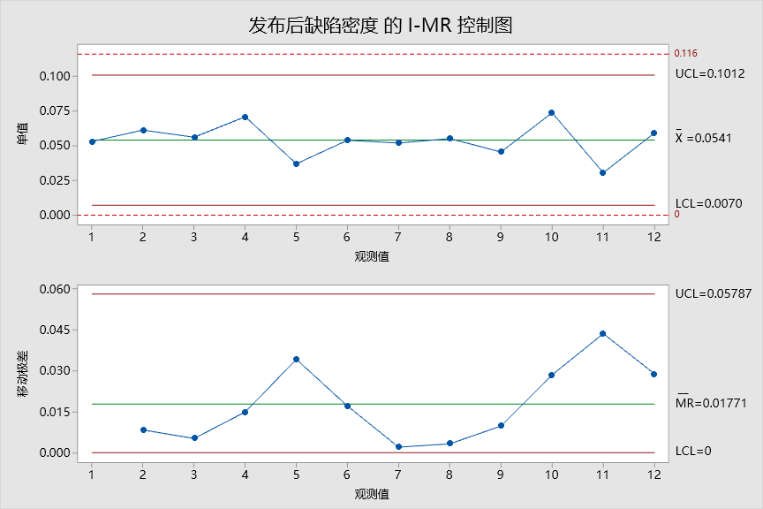 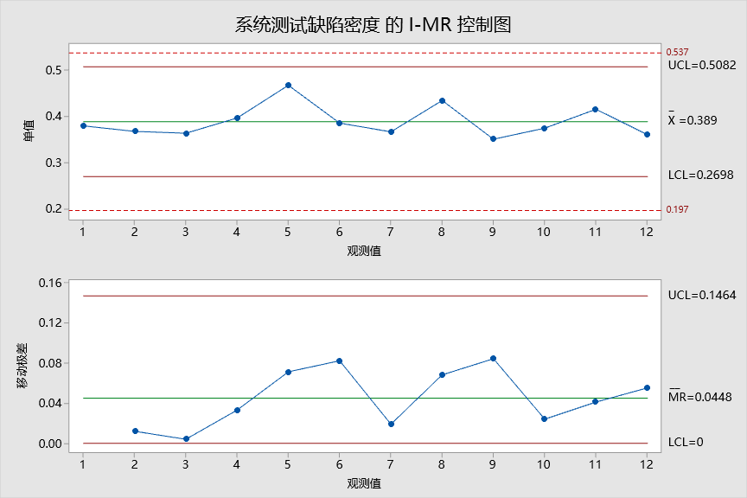 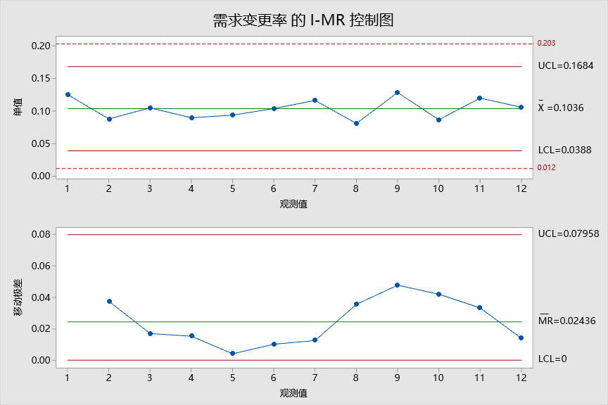
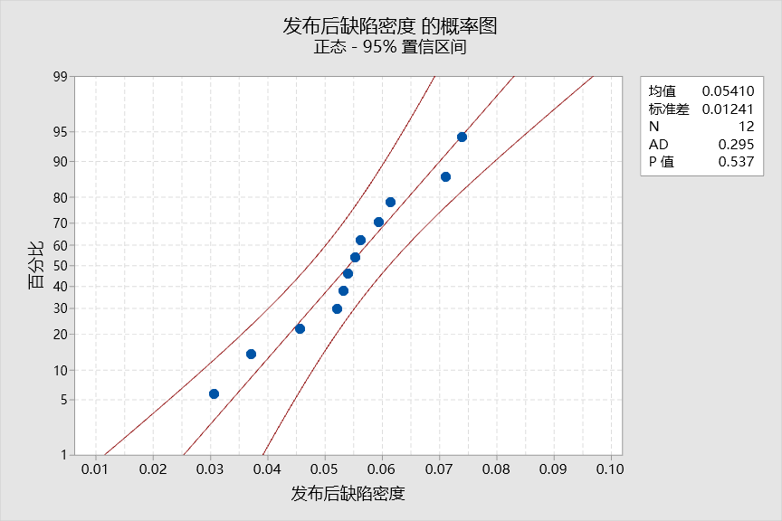
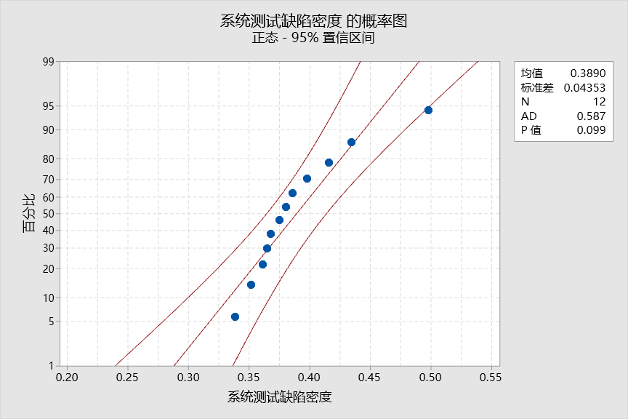
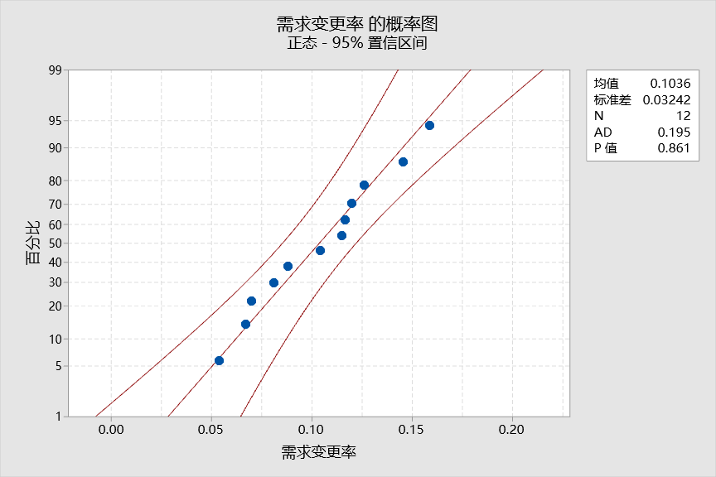
过程性能监控：发布后缺陷密度 | 发布后缺陷密度 | 规格上限：读取组织QPPO | 0.116 | 个数/FP | 系统测试缺陷密度 | 规格上限： | 0.537 | 个数/FP | 需求变更率 | 规格上限： | 35.01% | %
 |  | 均值- | 0.054 | 个数/FP |  | 均值： | 0.389 | 个数/FP |  | 均值： | 10.36% | %
 |  | 规格下限：读取QPPO | 0.000 | 个数/FP |  | 规格下限： | 0.197 | 个数/FP |  | 规格下限： | 5.37% | %

研发生产率-关键子过程
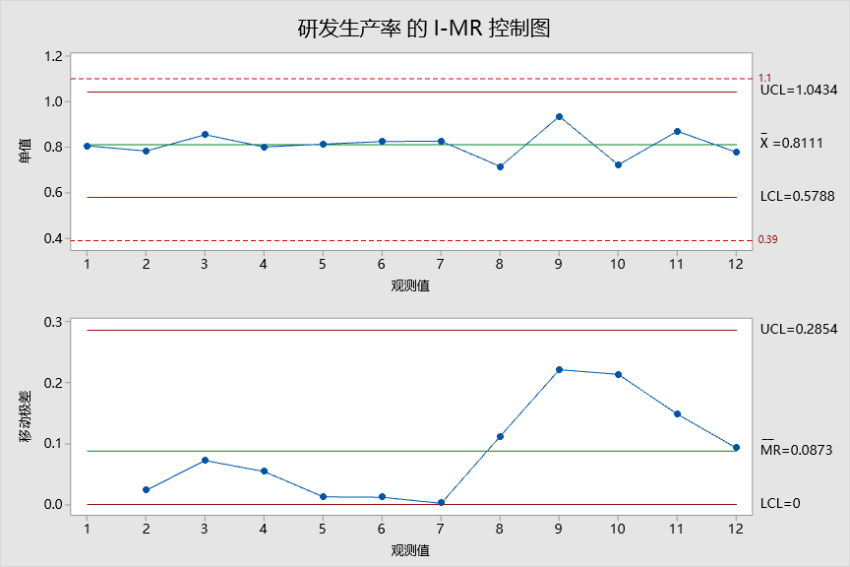
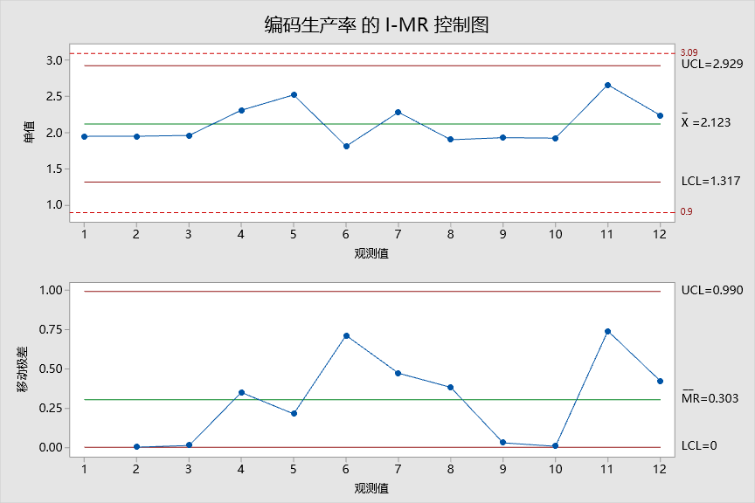
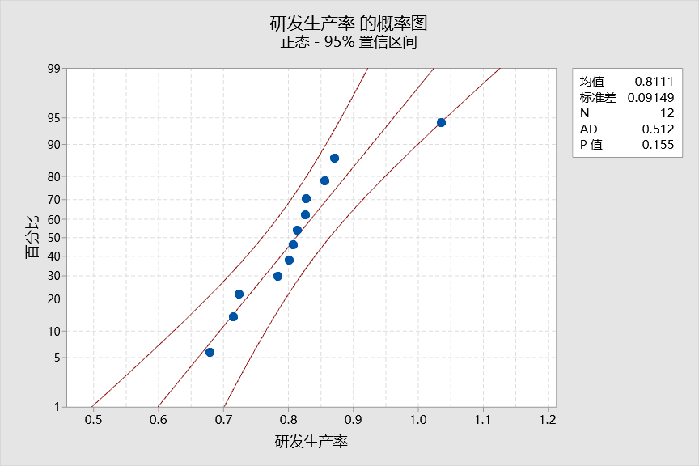
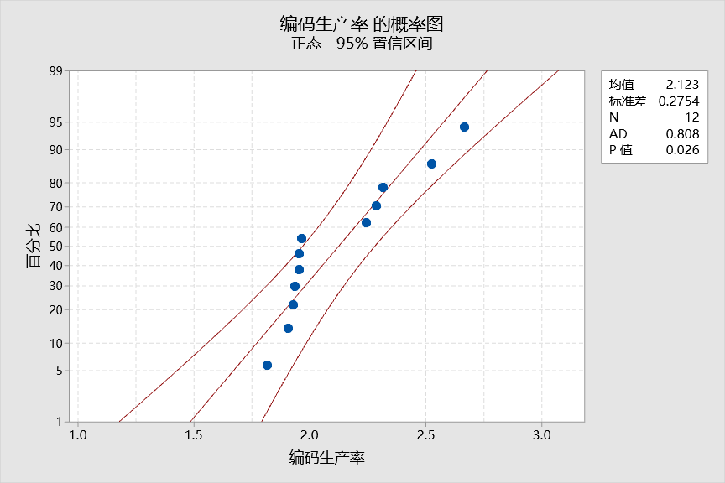
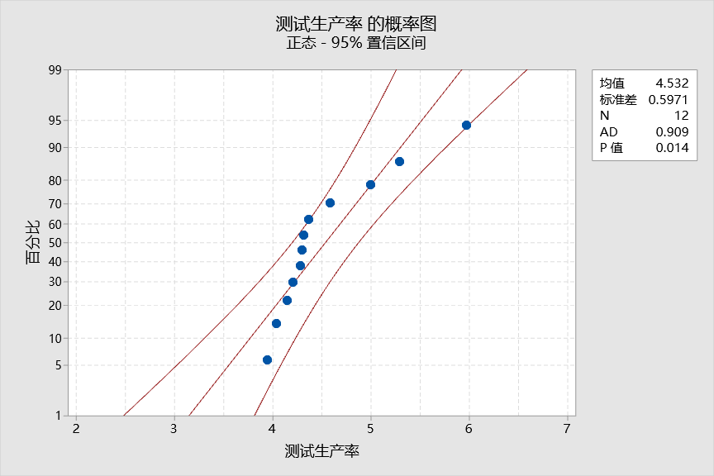
过程性能监控：研发生产率 | 研发生产率 | 规格上限：读取组织QPPO | 1.10 | % | 编码生产率 | 规格上限： | 3.090 | FP/人天 | 测试生产率 | 规格上限： | 6.180 | FP/人天
 |  | 均值-项目QPPO目标值 | 0.811 | % |  | 均值： | 2.123 | FP/人天 |  | 均值： | 4.532 | FP/人天
 |  | 规格下限：读取QPPO | 0.39 | % |  | 规格下限： | 0.900 | FP/人天 |  | 规格下限： | 2.250 | FP/人天

 |  |  |  |  | 